상품제안서
몽크로스 스위스 오데온 | 상품코드: S03987

 |  |  |  |  |  |  | 02-713-8555 | www.synergygift.co.kr
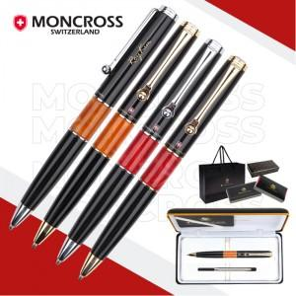

【상세/제작정보】 | <p><span style="font-size: 14pt;">※ 은장 단종 진행 불가</span></p>

【인쇄/포장옵션】 | 레이저 / 선물포장+쇼핑백동봉

【공급단가】 | 수량 | 10~ | 30~ | 100~ | 300~ | 500~
*VAT별도 | 단가 | 28,500원 | 26,700원 | 25,200원 | 24,400원 | 23,900원

【상품 URL】 | https://www.synergygift.co.kr:443/src/goods_detail.php?gdno=14004

